样表
深圳市爱思维普科技有限公司-产品分类表
一级分类 （常规叫法，建站并优化） | 二级分类 （常规叫法，建站并优化） | （三级分类）产品名称 （常规叫法，建站并优化） | 相关关键词 （优化不建站） | 产品页面链接/产品资料文件夹序列号 | 备注
1、标粉部分：表格里面所有的词不能出现重复完全一样的，避免形成页面的内部竞争，影响网站优化，建议是用不同的关键词，布局到页面上。 2、标红部分：分不出来3级的，要把二级关键词写到产品名称那栏，不写在二级分类那里。因为分不到三级，则二级就是最终产品。 3、标绿部分：词意不对，访客总是用这个词去搜索的，这个词搜出来，不是你们的产品。 4、标紫部分：书写格式不对， 5、标橙部分：第263行产品，建议先不上，等有多个产品的时候再放，一级分类下面至少要有两个二级，一个2级分类下面，至少4-5个产品
disposable vape | bang vape | bang king 15000 | bang king 15k | 1
 |  |  | bangking 15000
 |  |  | bang king 15000 puffs
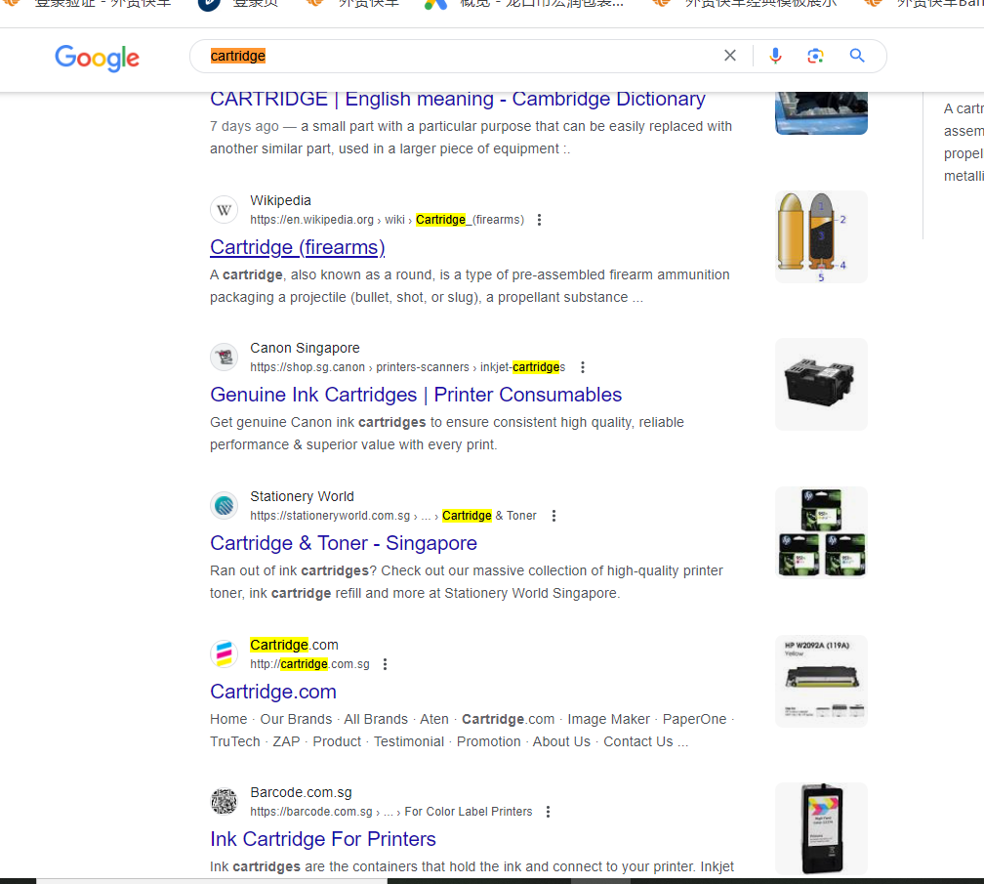
 |  |  | bang king 15k puffs
 |  |  | 15k vape
 |  |  | puff 15k
 |  |  | puff 15000
 |  | bang king 12000 | bang king 12000 puffs | 2
 |  |  | bang king 12k
 |  | bang king 25000 | bang king 25000 puffs | 3
 |  |  | bang king 25k
 |  | bang box 12000 | bang box 12000 puffs | 4
 |  |  | bang box 12k
 |  |  | bang box 12k puffs
 |  | bang box pusle 18000 | bang box 18000 puffs | 5
 |  |  | bang box 18k
 |  |  | bang box 18k puffs
 |  | bang box 18000 | bang box vape | 6
 |  |  | puff 18k
 |  |  | bang box 18k vape
 |  | bang box 20000 | bang box 20000 puffs | 7
 |  |  | bang box 20k
 |  |  | bang box 20k puffs
 |  | bang 12000 | bang 12k | 8
 |  |  | bang 12k puffs
 |  |  | bang 12000 vape
 |  |  | bang 12000 puffs
 |  | bang 20000 | puff 20k | 9
 |  |  | puff 20000
 |  |  | bang vape 20000 puffs
 |  |  | bang 20k
 |  |  | bang 20k vape
 |  |  | bang 20k puffs
 |  |  | bang 20000 puffs
 |  | bang 25000 | bang 25000 puffs | 10
 |  |  | bang 25k
 |  |  | bang 25k puffs
 |  |  | bang vape 25k
 |  |  | puff 25k
 |  | bang bc5000 | elf bar | 11
 |  |  | bc5000 vape
 |  |  | bc5000
 |  |  | bc5000 puff
 |  | bang 36k | bang 36000 puffs | 12
 |  |  | 36k puffs
 |  |  | bang 36k puffs
 |  |  | puff 36k
 |  | bang coloor 30k | bang 30k puff | 13
 |  |  | bang 30000 puffs
 |  |  | 30k puffs
 |  |  | bang coloor
 |  |  | 30k vape
 |  | bang pulse 18000 | bang 18000 puffs | 14
 |  |  | bang 18k vape
 |  |  | bang pulse vape
 |  |  | pluse 18000
 |  |  | pluse 18k
 |  |  | 18000 vape
 |  | bang shisha 15000 | shisha vape | 15
 |  |  | shisha 15k
 |  |  | bang 15k
 |  |  | shisha 15000
 |  |  | 15k puffs
 |  | bang digital 15000 | digital box | 16
 |  |  | bang 15000 puffs
 |  |  | bang 15000
 |  |  | digital 15k
 |  |  | bang digital box
 |  | Bang tornado 12000 | bang tornado vape | 17
 |  |  | bang tornado
 |  |  | puffs 12k
 |  |  | bang tornado 12000 puffs
 |  |  | bang tornado 12k
 | vapsolo vape | vapsolo King 10000 | 10000 puffs | 18
 |  |  | 10k vape
 |  |  | vapsolo 10000
 |  |  | vapsolo 10K
 |  |  | vapsolo king
 |  |  | vapsolo king vape
 |  | vapsolo crystal 600 | crystal 600 puffs | 19
 |  |  | vapsolo 600 puffs
 |  |  | 600 puffs vape
 |  |  | vapsolo crystal
 |  |  | crystal vape
 |  |  | puff 600
 |  |  | crystal disposable vape
 |  | vapsolo Tornado Pro | vapsolo 12000 | 20
 |  |  | vapsolo 12000 puffs
 |  |  | vapsolo 12k
 |  |  | vapsolo disposable vape
 |  |  | vapsolo tornado
 |  |  | vapsolo tornado vape
 |  | Viking 12000 | vapsolo viking | 21
 |  |  | vapsolo viking vape
 |  |  | viking disposable
 |  |  | vapsolo viking 12000
 |  |  | viking 12k
 |  |  | Viking vape
 |  | vapsolo Master 10000 | vapsolo 10000 puffs | 22
 |  |  | 10k puffs
 |  |  | vapsolo master 10K
 |  |  | vapsolo 10k puffs
 |  |  | vapsolo master
 |  | vapsolo Alpha | vapesolo 8000 puffs | 23
 |  |  | vapsolo Alpha pod
 |  |  | vapsolo pod
 |  | vapsolo Super 15000 | vapsolo 15k | 24
 |  |  | vapsolo 15000 puffs
 |  |  | vapsolo Super vape
 |  |  | vapsolo Super 15000 puffs
 |  |  | 15000 puff
 |  |  | vapsolo super
 |  | vapsolo FEED BAR | vapsolo 15000 | 25
 |  |  | vapsolo 15k puffs
 |  |  | FEED BAR vape
 |  |  | vapsolo FEED
 |  |  | 15000 puffs
 |  |  | vapsolo shisha
 |  | vapsolo twinis | vapsolo 20k | 26
 |  |  | vapsolo 20000
 |  |  | vapsolo twinis vape
 |  |  | 20000 puffs
 |  |  | twinis 20k
 |  |  | vapsolo disposable
 | elf vape | ELF WORLD i15 PRO | i15 pro vape | 27
 |  |  | elf world 15000
 |  |  | elfworld i15
 |  |  | elf world i15
 |  |  | elfworld 15000 puffs
 |  |  | elf world 15k
 |  |  | elfworld 15k
 |  |  | elfworld i15 pro
 |  | raz bar | RAZ TN9000 vape | 28
 |  |  | RAZ TN9000
 |  |  | RAZ disposable
 |  |  | RAZ 9000 puffs
 |  |  | razbar
 |  |  | RAZ bar 9000
 |  | Elf world MX25000 | Elfworld MX25000 | 29
 |  |  | Elfworld 25000
 |  |  | Elf world 25000
 |  |  | Elfworld 25000 puffs
 |  |  | Elfworld 25k
 |  |  | Elf world 25k
 |  | ELF WORLD AI22000 | ELFWORLD AI22000 | 30
 |  |  | ELF WORLD 22000 puffs
 |  |  | elfworld vape
 |  |  | elfworld 22k
 |  |  | ELFWORLD 22000 puffs
 | poco vape | POCO BL10000 | poco 10k puffs | 31
 |  |  | poco 10000 puffs
 |  |  | poco disposable vape
 |  |  | BL10000 puffs
 |  |  | BL10000 vape
 |  |  | poco 10K vape
 |  | POCO PT12000 | POCO PT12000 vape | 32
 |  |  | poco12000
 |  |  | poco disposable
 |  |  | poco 12k
 |  |  | poco 12000 puffs
 |  |  | 12k puffs
 | Lost mary vape | lost mary os5000 | lost mary 5000 | 33
 |  |  | os5000 vape
 |  |  | lost mary os5000 vpae
 |  |  | 5000 puffs
 |  | Lost mary MO5000 | lost mary 5000 puffs | 34
 |  |  | mo5000 vape
 |  |  | lost mary disposable vape
 |  |  | puff 5000
 |  | Lost mary MO10000 | lost mary 10000 puffs | 35
 |  |  | lost mary disposable
 |  |  | lost mary 10K puffs
 |  |  | Lost mary 10000
 |  |  | lost mary 10K
 |  |  | puff 10000
 |  | MO20000 PRO | lost mary 20000 puffs | 36
 |  |  | Lost mary
 |  |  | lost mary pro
 |  |  | lost mary 20k
 |  |  | 20000 puff
 |  |  | lost mary mo20000
 |  | BM6000 | lost mary 6000 puffs | 37
 |  |  | lost mary 600
 |  |  | BM6000 vape
 |  |  | 6000 puffs
 | al Fakher vape | al Fakher 8000 | al fakher disposable vape | 38
 |  |  | al fakher 8000 puffs
 |  |  | alfakher vape
 |  |  | crown bar 8000
 |  | al Fakher 8000 pro | al Fakher pro | 39
 |  |  | alfakher 8000 puffs
 |  |  | crown bar 8000 puffs
 |  |  | crown bar
 |  | al Fakher 15000 pro max | al fakher 15k | 40
 |  |  | puffs 15000
 |  |  | al fakher 15000
 |  |  | al fakher disposable
 |  |  | crown bar 15000
 |  |  | crown bar 15k
 | geek bar | geek bar pulse | geek bar 15000 puffs | 41
 |  |  | geek bar vape
 |  |  | puff 15000
 |  |  | geek bar 15k
 |  |  | pulse 15000
 |  |  | pulse 15k
 |  | geek bar pulse x | geek bar 25000 puffs | 42
 |  |  | geek bar x
 |  |  | 25000 puffs
 |  |  | geek bar 25k
 |  |  | pulse 25000
 |  |  | pulse 25k
 |  |  | pulse x vape
randm vape | randm tornado | randm tornado 7000 | randm 7000 puffs | 43
 |  |  | randm tornado 7000 puffs
 |  |  | tornado 7000 puffs
 |  |  | tornado 7K
 |  |  | randm 7K
 |  |  | randm disposable
 |  |  | r and m tornado
 |  | randm tornado 9000 | randm 9000 puff | 44
 |  |  | randm tornado 9000 puffs
 |  |  | tornado 9000 vape
 |  |  | tornado 9K
 |  |  | 9000 puff vape
 |  |  | rand tornado vape
 |  |  | randm 9K
 |  |  | randmtornado
 |  |  | randm disposable vape
 |  |  | randm 9000 vape
 |  |  | tornado 9000 vape
 |  |  | tornado 9000 randm
 |  | randm tornado 9000 pro | randm 9000 puffs | 45
 |  |  | randm tornado 9000 puff pro
 |  |  | tornado 9000 puffs
 |  |  | 9000 puffs vape
 |  |  | puff 9k tornado
 |  |  | tornado vape
 |  |  | tornado 9K pro
 |  |  | randm 9K pro
 |  |  | randm disposable
 |  |  | randm 9000 pro vape
 |  |  | tornado 9000 pro vape
 |  | randm tornado 10000 | randm 10000 puffs | 46
 |  |  | 10000 puffs vape
 |  |  | puff 10k
 |  |  | tornado 10000 puffs
 |  |  | random 10000
 |  |  | randm tornado 10000 puffs
 |  |  | randm 10000
 |  |  | tornado 10000
 |  |  | randm 10k
 |  |  | tornado 10k
 |  |  | randm tornado 15000 puffs | 47
 |  | randm tornado 15000 | tornado 15000
 |  |  | tornado 15000 puffs
 |  |  | tornado 15000 vape
 |  |  | tornado 15k
 |  |  | randm 15000
 |  |  | randm 15000 puffs
 |  |  | randm 15k
 |  |  | fumot 15k
 |  |  | r and m 15000
 |  |  | r and m vape
 |  | RANDM DIGITAL BOX 12000 | random 12000 | 48
 |  |  | digital box vape
 |  |  | randm 12k
 |  |  | randm 12k digital
 |  |  | digital box 12000
 |  |  | randm digital 12000
 |  |  | randm digital 12k
 |  |  | puff 12k
 |  |  | 12000 puffs
 |  |  | randm 12000 puffs
nicotine pouches |  | zyn nicotine pouches | zyn pouches | 49
 |  |  | zyn pouches gma
 |  |  | zyn pouch
 |  |  | nicotine pouches zyn
 |  |  | zyn nicotine
 |  |  | nicotine zyn
 |  | volt nicotine pouches | nicotine pouches volt | 50
 |  |  | volt nicotine
 |  |  | volt pouches
 |  | velo nicotine pouches | velo pouches | 51
 |  |  | velo nicotine
 |  |  | nicotine pouches velo
cbd vape pen | cbd disposable vape | packman disposable | packman 2ml | 52
 |  |  | packman 2.0
 |  |  | packman vape
 |  |  | packman 1ml | 53
 |  |  | packman thc vape
 |  |  | packman 1g
 |  |  | packman 2g
 |  | packwoods disposable | packwoods vape pen | 54
 |  |  | packwoods 1000mg
 |  |  | packwoods 2000mg
 |  |  | packwoods 1g
 |  |  | packwoods 2g
 |  |  | packwoods empty
 |  |  | packwoods runtz
 |  | muha meds disposable | Muha meds 2g | 55
 |  |  | Muha meds 1g
 |  |  | Muha meds vape pen
 |  |  | Muha meds 1000mg
 |  |  | Muha meds 2000mg
 |  |  | Muha meds 1ml
 |  |  | Muha meds 2ml
 |  | cookies disposable | cookies 1g disposable | 56
 |  |  | cookies 1ml
 |  |  | cookies vape battery
 |  |  | cookies 2g disposable
 |  |  | cookies 2ml
 |  |  | cookies 1000mg disposable
 |  |  | cookies 2000mg disposable
 |  | california honey disposable | california honey 2ml | 57
 |  |  | california honey 1ml
 |  |  | california honey 2g
 |  |  | california honey 1g
 |  |  | california honey vape
 |  | jungle boys disposable | jungle boys vape | 58
 |  |  | jungle boys 2ml
 |  |  | jungle boys 1ml
 |  |  | jungle boys 1g
 |  |  | jungle boys 2g
 |  |  | jungle boys 1000mg
 |  |  | jungle boys 2000mg
 |  | fryd disposable | fryd 1ml disposable | 59
 |  |  | fryd 2ml disposable
 |  |  | fryd 1g disposable
 |  |  | fryd 2g disposable
 |  |  | fryd vape
 |  |  | fryd 1gram disposable
 |  |  | fryd 2gram disposable
 |  | runtz disposable | runtz 1ml disposable | 60
 |  |  | runtz 2ml disposable
 |  |  | runtz 1g disposable
 |  |  | runtz 2g disposable
 |  |  | runtz vape
 |  |  | runtz 1gram disposable
 |  |  | runtz 2gram disposable
 |  | dabwoods disposable | dabwoods 1ml disposable | 61
 |  |  | dabwoods 2ml disposable
 |  |  | dabwoods 1g disposable
 |  |  | dabwoods 2g disposable
 |  |  | dabwoods vape
 |  |  | dabwoods 1gram disposable
 |  |  | dabwoods 2gram disposable
 |  | jeeter juicy disposable | jeeter juicy 1ml disposable | 62
 |  |  | jeeter juicy 2ml disposable
 |  |  | jeeter juicy 1g disposable
 |  |  | jeeter juicy 2g disposable
 |  |  | jeeter juicy vape
 |  |  | jeeter juicy 1gram disposable
 |  |  | jeeter juicy 2gram disposable
 | cbd cartridge | alien labs carts | alienlabs cartridges | 63
 |  |  | alienlabs vape
 |  |  | alienlabs thc
 |  | th205 carts | th205 cartridges | 64
 |  |  | th205 1g cart
 |  |  | ccell th205
 |  | muha meds carts | muhameds cart | 65
 |  |  | muhameds cartridges
 |  |  | muha med 1g cart
 |  |  | muha meds cart
 |  |  | muha meds cartridges
 |  | cookies carts | cookies cartridges | 66
 |  | cali plug carts | cali plug cartridges | 67
 |  | glo carts | glo cartridges | 68
 |  | ccell carts | ccell cartridges | 69
 |  | krt carts | krt cartridges | 70
 |  | mad carts | mad cartridges | 71
 |  | rove carts | rove cartridges | 72
备注：
精准搜索词选择：客户可从下面精准搜索词规则列表里选择适合本网站优化的规则，精准搜索词规则是默认与表格里的词进行组合的。
https://show.kc.seo.com.cn/view.html?id=414
可供选择的精准搜索词规则：产品名+ manufacturers，产品名+ suppliers， wholesale+产品名，产品名+ for sale，产品名 + in stock，产品 + price，low price+产品名
China + 产品名、China+产品名+manufacturers，产品名+ manufacturers、 China+产品名+suppliers，China+产品名+factory，产品名+made in China， 产品名+ suppliers、产品名+ for sale、 wholesale+产品名、buy+产品名、产品名+factory、Customized + 产品名、产品名 + in stock 、Bulk + 产品名、产品名 + Free Sample 、 cheap+产品名、discount+产品名、low price+产品名、buy discount+产品名、产品 + price、产品名 + Pricelist 、产品名 + quotation
Google搜索页面结果描述：

 |  |  |  |  |  | a

 | 描述: A professional online vape shop integrating retail and wholesale, providing hot-selling brands and top-quality products with fast shipping,affordable prices and satisfactory services

产品分类表用途及填写说明
一、分类表的意义：
1. 按照符合行业和企业产品本身特征，以科学的分类标准，将企业的全部产品进行系统化的有序整理，便于建站。
2. 分类表中所列示的所有分类名称和产品名称，同时又是要参与优化的关键词。

二、分类表的结构：
1. 主体部份，即分类名称和产品名，以及对应的产品介绍资料。
2. 长尾选择部份。外贸快车建议多用长尾规则，以求精准而全面地覆盖国外采购商的搜索习惯。
除供选的常规长尾规则以外，用户应尽可能地根据行业和产品以及市场侧重等的考虑，提供更多更精准的长尾规则。

三、填写说明：

01.表格分为三级，一级和二级是分类，三级是最终产品。若分不到三级则二级就是最终产品。
02.一级分类至少要有两个以上。一个一级分类下面至少要有两个二级，一个二级下面至少要有5个产品。
03.分类名称都必须是产品名称。比如单层高尔夫伞是产品名称，而单层高尔夫就不是。
04.表格里面所有的词不能出现重复完全一样的，避免形成页面的内部竞争，影响网站优化，建议是用不同的关键词，布局到页面上
05.一般情况表格中的标点符号＂， & ＋ ( ) /＂不符合搜索习惯，请根据语义改成 and or 或者空格，如果确实属于行业标准，请与审核人员确认并保留
06.表格里面建议不要出现内部型号，地点名称，品牌名称（零配件行业必须使用的话，建议产品for品牌以避免侵权）。
07.一个单元格写一个优化词组，不能很多词组挤在一个单元格，请拆分到不同的单元格里。
08.填写的时候注意检查是否有拼写错误。
09.表格备注下方“可供选择的精准搜索词规则”根据您公司的性质选择4-10个写在备注那边，建站后我们的技术人员会组合您的关键词优化，用于覆盖采购商的搜索习惯。为了避免长尾词重复，表格中的优化词不能包含您选择的词。

